Gráfico
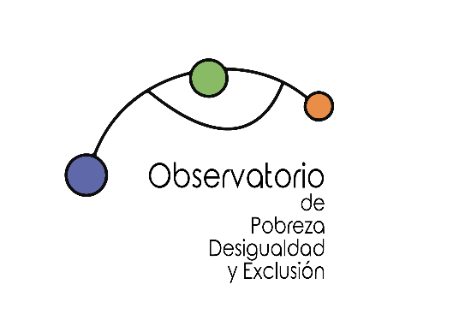

PRIVACIÓN MATERIAL Y SOCIAL SEVERA
Tasa de Privación Material Severa y Social por edad
 | PMS |  |  |  |  |  | PMSS
 | Total | Menores de 16 años | 16 a 29 años | 30 a 44 años | 45 a 64 años | 65 o más años | Total | Menores de 16 años | 17 a 29 años | 31 a 44 años | 46 a 64 años | 66 o más años
2008 | 3.6% | 5.4% | 4.5% | 4.2% | 2.2% | 1.9%
2009 | 4.5% | 6.6% | 5.6% | 5.1% | 3.2% | 2.3%
2010 | 4.9% | 7.2% | 6.3% | 5.2% | 4.0% | 2.2%
2011 | 4.5% | 5.2% | 5.9% | 4.9% | 4.1% | 2.7%
2012 | 5.8% | 7.4% | 7.7% | 7.0% | 4.6% | 2.9%
2013 | 6.2% | 8.4% | 7.4% | 7.6% | 5.0% | 2.7%
2014 | 7.1% | 9.6% | 8.7% | 7.9% | 6.9% | 2.4% | 10.7% | 15.2% | 9.1% | 11.1% | 11.7% | 6.0%
2015 | 6.4% | 9.1% | 8.4% | 6.7% | 6.4% | 2.2% | 7.4% | 11.1% | 5.9% | 7.1% | 8.7% | 3.5%
2016 | 5.8% | 6.8% | 8.4% | 5.5% | 6.3% | 2.5% | 8.5% | 12.0% | 7.2% | 7.8% | 9.9% | 5.1%
2017 | 5.1% | 6.4% | 6.7% | 4.8% | 5.7% | 2.4% | 8.3% | 10.8% | 7.7% | 7.4% | 9.0% | 6.7%
2018 | 5.4% | 6.2% | 7.0% | 5.0% | 5.8% | 3.4% | 8.7% | 10.2% | 7.0% | 7.5% | 10.1% | 8.1%
2019 | 4.7% | 6.1% | 5.8% | 5.1% | 4.7% | 2.3% | 7.7% | 11.0% | 6.0% | 7.2% | 8.1% | 6.0%
2020 | 7.0% | 9.1% | 9.3% | 7.5% | 6.7% | 3.2% | 8.5% | 11.1% | 7.9% | 8.4% | 9.4% | 5.5%
2021 |  |  |  |  |  |  | 8.3% | 11.0% | 7.6% | 8.2% | 8.9% | 5.8%
2022 |  |  |  |  |  |  | 7.7% | 10.9% | 6.0% | 8.2% | 8.3% | 5.1%

Fuente
Elaboración propia a partir de Encuesta de Condiciones de Vida, Instituto Nacional de Estadística.
Informe disponible en: https://www.eapn.es/estadodepobreza/

